国产部品作业流程
久荣 协同 |  | 文件编号:XT-SKD-0015-1 |  |  |  |  |  |  | 制定部门 |  | 仓储部
 |  | 国产部品作业流程 |  |  |  |  |  |  | 制定日期 |  | 2018-07-10
 |  |  |  |  |  |  |  |  | 修订日期 |  | 2018-07-10
1.作业流程
VMI客户 |  |  |  | <协同仓库> | <kams材管> | <kams购买> |  | 文件/标准 |  | 记录/帐票 |  |  | 备注
客户下载
发货指示
采购订单下达

邮件发送
发货指示
打印客户
发货指示
 |  |  |  |  |  |  |  |  |  | 发货指示： 1、纳品书 2、现品票 3、收据 |  |  | 时间节点1：指示日期 指示日期是客户发给指示的日期

发货指示单
发货指示单

扫描现品票
到用友系统
现品票
 |  |  |  |  |  |  |  |  |  |  |  |  | 时间节点2：交货日期 交货日期是客户要求交货纳期，现品票可识别到
 |  |  |  |  |  |  |  |  |  | 现品票

建立现品票
管理表

打印备货
指示单
 |  |  |  |  |  |  |  |  |  | 备货指示单 |  |  | 根据交货日期和门号 打印备货指示单

备货指示单

现场根据备货指示进行备货作业
张贴现品票

 |  |  |  |  |  |  |  |  |  | 库位卡
库位卡扣除

现场现品票扫描

系统出库扣帐
打印出库单
 |  |  |  |  |  |  |  |  |  | 出库单 |  |  | 时间节点3：出库日期 出库日期是货物实际出库的日期,可用系统出库日期

出库完成订单情况系统自动更新到现品票管理表中
 |  |  |  |  |  |  |  |  |  |  |  |  | 出库扣帐数据与备货指示数据进行比对,不能超品番和数量

货物装车
开出门证
材管卸车

久保田系统录入登记
 |  |  |  |  |  |  |  |  |  | 纳品书

异常处理
货物现场双方交接
NG
OK
收据盖章返回
 |  |  |  |  |  |  |  |  |  | 收据

收据核对及归档
 |  |  |  |  |  |  |  |  |  |  |  |  | 与出库单信息核对收据是否全部返回

2.名称定义

 | 2.1.1 客户发货指示包括:纳品书,收据,现品票
 | 2.1.2 纳品书是久保田入库系统使用凭证
 | 2.1.2 收据是久保田收货返回供应商的收货凭证
 | 2.1.3 现品票是张贴在货物上标签

 | 2.2.1 现品票管理表用途是发货进度管理表
 | 2.2.2 备货指示单是指示现场人员作业工作任务单据,从现品票管理表中获得
 | 2.2.3 出库单是出库货物清点明细

 | 2.3.1 现品票管理表的时间节点包括:指示日期,交货日期,出库日期
 | 2.3.2 指示日期是客户邮件发送发货指示的日期,可以用现品票扫描导入系统日期代替
 | 2.3.3 交货日期是客户要求交货纳期，现品票可识别到
 | 2.3.4 出库日期是货物实际出库的日期,可用系统出库日期

3．单据记录
记录/帐票 |  |  | 编号 |  | 制定部门 |  | 保存部门 |  |  | 保存期限 |  | 备注
备货指示单 |  |  | 系统生成 |  | 协同仓储部 |  | 协同仓储部 |  |  | 3年
出库单 |  |  | 系统生成 |  | 协同仓储部 |  | 协同仓储部 |  |  | 3年
库位卡 |  |  | / |  | 协同仓储部 |  | 协同仓储部 |  |  | 3年
现品票 |  |  | / |  | 协同仓储部 |  | 协同仓储部 |  |  | /
搬出许可证 |  |  | / |  | 协同仓储部/管理部 |  | 协同仓储部/管理部 |  |  | 3年

4.其他
4.1 本程序适用于久荣协同苏州分公司仓储部仓库的日常管理。
4.2 本程序由仓储部负责编制、解释、修改。
4.3 本文件由仓储部归口实施。

发货指示
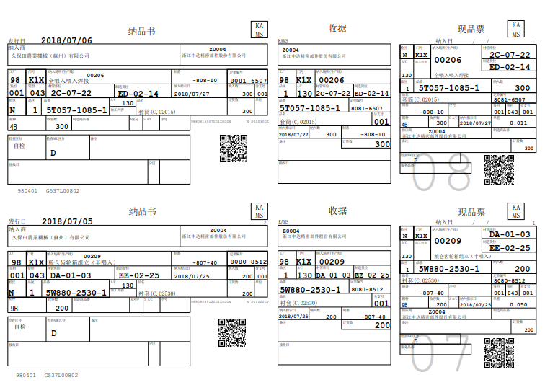

出库单
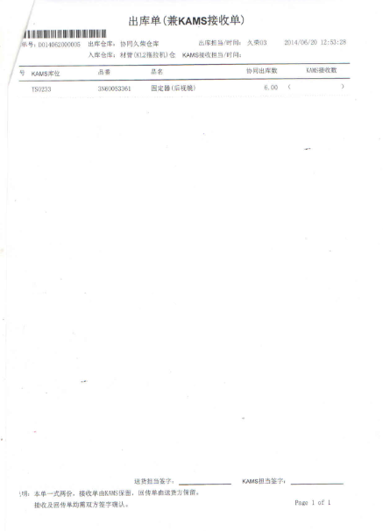

搬出许可证
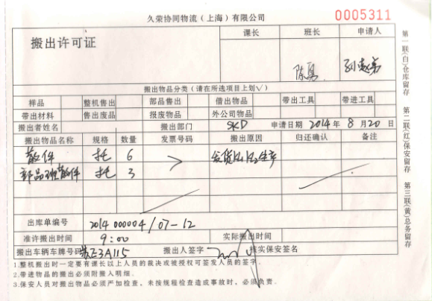

库位卡
